Sayfa1
Numune Adı | TAS(mmol/L) | TOS (µmol/L) | OSI | Not
K-1 | 0.55 | 11.57 | 2.104
K-2 | 0.89 | 10.23 | 1.149
K-3 | 0.61 | 11.55 | 1.893 |  | Bu çalışmada "Relassay" marka kitler kullanılmıştır.
K-4 | 0.64 | 8.06 | 1.259 |  | Kullanılan cihaz: Mindray marka BS300 model tam otomatik biyokimya cihazı
K-5 | 0.64 | 28.52 | 4.456 | hemolizli
K-6 | 0.61 | 26.33 | 4.316 | hemolizli | TAS: Total Antioxidant Status
K-7 | 0.76 | 10.16 | 1.337 |  | TOS: Total Oxidant Status
K-8 | 1.12 | 10.03 | 0.896 |  | OSI: Oxidative Stress Index
K-9 | 0.69 | 28.82 | 4.177 | hemolizli
K-10 | 0.98 | 22.41 | 2.287
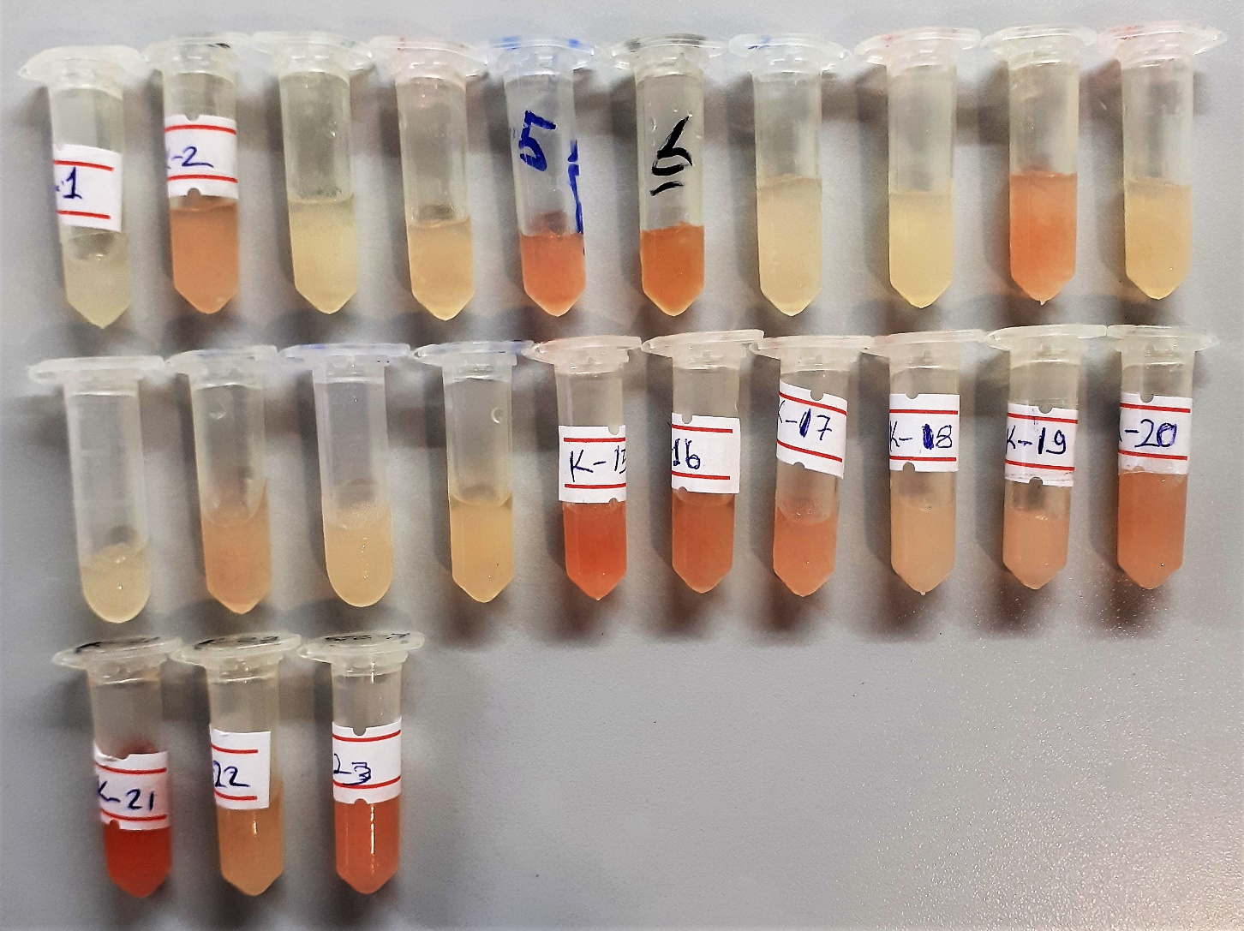
K-11 | 0.73 | 8.81 | 1.207
K-12 | 0.65 | 12.39 | 1.906
K-13 | 0.87 | 8.22 | 0.945
K-14 | 0.72 | 7.28 | 1.011
K-15 | 0.9 | 33.08 | 3.676 | hemolizli
K-16 | 0.88 | 26.71 | 3.035 | hemolizli
K-17 | 0.9 | 16.56 | 1.840 | hafif hemolizli
K-18 | 0.72 | 13.03 | 1.810 | hafif hemolizli
K-19 | 0.86 | 15.65 | 1.820 | hafif hemolizli
K-20 | 0.8 | 15.77 | 1.971 | hafif hemolizli
K-21 | 0.93 | 41.69 | 4.483 | hemolizli
K-22 | 1.03 | 11.9 | 1.155
K-23 | 0.92 | 19.49 | 2.118 | hemolizli
S-1 | 0.7 | 14.12 | 2.017
S-2 | 0.54 | 9.05 | 1.676
S-3 | 0.8 | 13.18 | 1.648
S-4 | 0.43 | 6.25 | 1.453
S-5 | 0.3 | 7.55 | 2.517
S-6 | 0.49 | 8.47 | 1.729
S-7 | 0.71 | 19.06 | 2.685
S-8 | 0.7 | 8 | 1.143
S-9 | 1.1 | 27.22 | 2.475 | hemolizli
S-10 | 1.16 | 31.51 | 2.716 | hemolizli
S-11 | 0.57 | 11.96 | 2.098
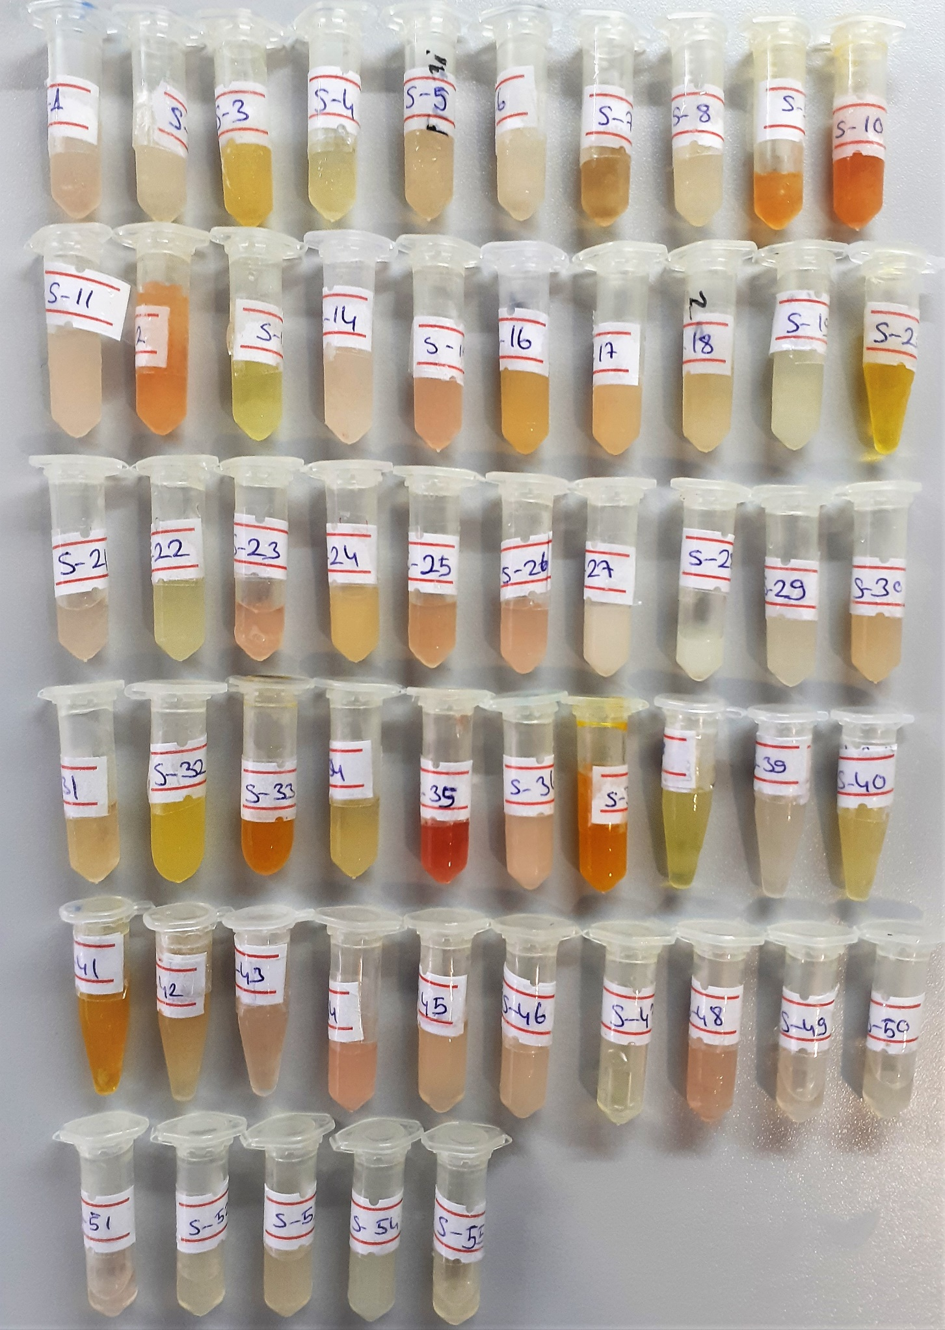
S-12 | 0.71 | 20.43 | 2.877 | hafif hemolizli
S-13 | 0.66 | 15.67 | 2.374
S-14 | 1.26 | 8.7 | 0.690
S-15 | 0.89 | 21.39 | 2.403
S-16 | 0.63 | 10.91 | 1.732 | lipemi
S-17 | 1.24 | 14.72 | 1.187 | lipemi
S-18 | 0.51 | 7.98 | 1.565
S-19 | 1.27 | 8.07 | 0.635
S-20 | 0.99 | 15.86 | 1.602
S-21 | 0.72 | 14.43 | 2.004
S-22 | 0.52 | 14.6 | 2.808
S-23 | 0.99 | 25.86 | 2.612
S-24 | 1.12 | 10.19 | 0.910 | lipemi
S-25 | 0.55 | 26.49 | 4.816
S-26 | 0.53 | 14.83 | 2.798
S-27 | 0.6 | 14.2 | 2.367 | lipemi
S-28 | 0.71 | 19.04 | 2.682 | lipemi
S-29 | 0.71 | 12.35 | 1.739
S-30 | 0.77 | 13.81 | 1.794
S-31 | 0.43 | 12.81 | 2.979
S-32 | 0.28 | 7.39 | 2.639
S-33 | 1.09 | 28.78 | 2.640 | hemolizli
S-34 | 0.74 | 9.1 | 1.230
S-35 | 0.75 | 57.56 | 7.675 | yüksek hemolizli
S-36 | 0.77 | 16.26 | 2.112
S-37 | 1.65 | 8.14 | 0.493
S-38 | 0.47 | 61.44 | 13.072
S-39 | 0.62 | 36.52 | 5.890
S-40 | 0.4 | 2.37 | 0.593 | lipemi
S-41 | 0.81 | 33.37 | 4.120 | hemolizli
S-42 | 1.16 | 65.45 | 5.642 | lipemi
S-43 | 0.66 | 50.55 | 7.659
S-44 | 0.82 | 17.75 | 2.165 | hafif hemolizli
S-45 | 0.62 | 6.16 | 0.994
S-46 | 0.76 | 16.88 | 2.221
S-47 | 0.4 | 6.42 | 1.605 | lipemi
S-48 | 1 | 10.68 | 1.068
S-49 | 0.68 | 7.82 | 1.150
S-50 | 0.42 | 6.96 | 1.657
S-51 | 0.56 | 15.54 | 2.775
S-52 | 0.25 | 2.65 | 1.060
S-53 | 0.28 | 19.32 | 6.900
S-54 | 0.38 | 15.23 | 4.008 | lipemi
S-55 | 0.56 | 14.03 | 2.505 | lipemi

